Obtener registrador
Histograma
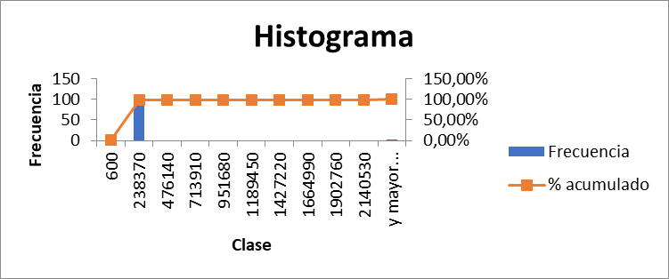
Clase | Frecuencia | % acumulado | Clase | Frecuencia | % acumulado
499 | 1 | 1.00% | 600 | 1 | 1.00%
274109.1 | 98 | 99.00% | 238370 | 98 | 99.00%
547719.2 | 0 | 99.00% | 476140 | 0 | 99.00%
821329.3 | 0 | 99.00% | 713910 | 0 | 99.00%
1094939.4 | 0 | 99.00% | 951680 | 0 | 99.00%
1368549.5 | 0 | 99.00% | 1189450 | 0 | 99.00%
1642159.6 | 0 | 99.00% | 1427220 | 0 | 99.00%
1915769.7 | 0 | 99.00% | 1664990 | 0 | 99.00%
2189379.8 | 0 | 99.00% | 1902760 | 0 | 99.00%
2462989.9 | 0 | 99.00% | 2140530 | 0 | 99.00%
y mayor... | 1 | 100.00% | y mayor... | 1 | 100.00%
Fiabilidad de hilos |  |  | Inicializacion temprana

Escribir
Histograma
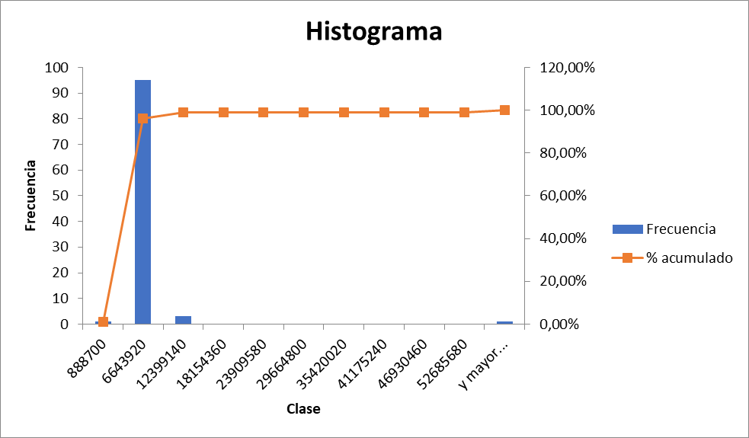
Clase | Frecuencia | % acumulado | Clase | Frecuencia | % acumulado
908900 | 1 | 1.00% | 888700 | 1 | 1.00%
7899989.9 | 93 | 94.00% | 6643920 | 95 | 96.00%
14891079.8 | 4 | 98.00% | 12399140 | 3 | 99.00%
21882169.7 | 1 | 99.00% | 18154360 | 0 | 99.00%
28873259.6 | 0 | 99.00% | 23909580 | 0 | 99.00%
35864349.5 | 0 | 99.00% | 29664800 | 0 | 99.00%
42855439.4 | 0 | 99.00% | 35420020 | 0 | 99.00%
49846529.3 | 0 | 99.00% | 41175240 | 0 | 99.00%
56837619.2 | 0 | 99.00% | 46930460 | 0 | 99.00%
63828709.1 | 0 | 99.00% | 52685680 | 0 | 99.00%
y mayor... | 1 | 100.00% | y mayor... | 1 | 100.00%
Fiabilidad de hilos |  |  | Inicializacion temprana

Total
Histograma
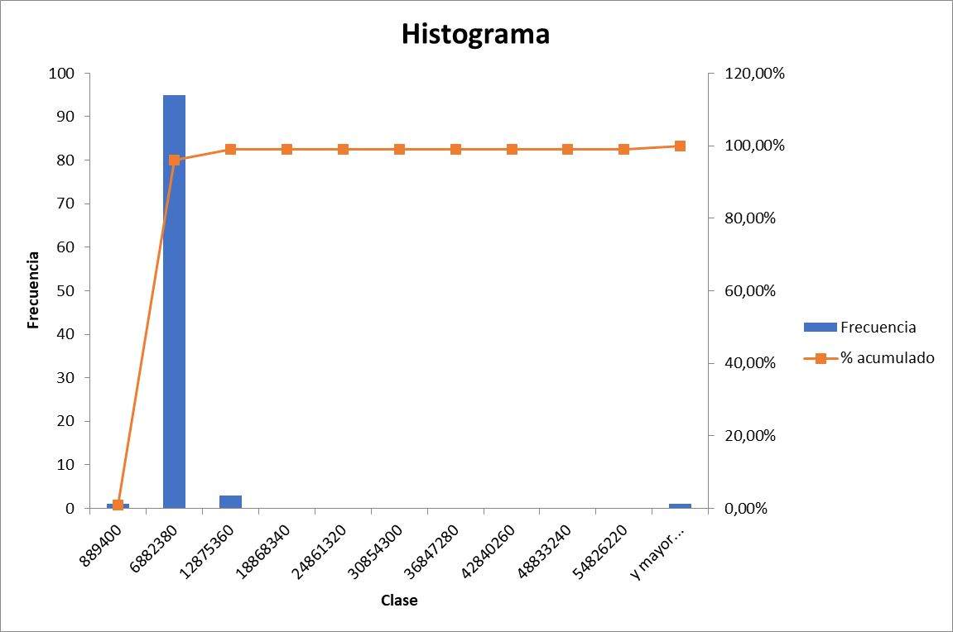
Clase | Frecuencia | % acumulado | Clase | Frecuencia | % acumulado
910000 | 1 | 1.00% | 889400 | 1 | 1.00%
7901089.9 | 93 | 94.00% | 6882380 | 95 | 96.00%
14892179.8 | 4 | 98.00% | 12875360 | 3 | 99.00%
21883269.7 | 1 | 99.00% | 18868340 | 0 | 99.00%
28874359.6 | 0 | 99.00% | 24861320 | 0 | 99.00%
35865449.5 | 0 | 99.00% | 30854300 | 0 | 99.00%
42856539.4 | 0 | 99.00% | 36847280 | 0 | 99.00%
49847629.3 | 0 | 99.00% | 42840260 | 0 | 99.00%
56838719.2 | 0 | 99.00% | 48833240 | 0 | 99.00%
63829809.1 | 0 | 99.00% | 54826220 | 0 | 99.00%
y mayor... | 1 | 100.00% | y mayor... | 1 | 100.00%

